画像
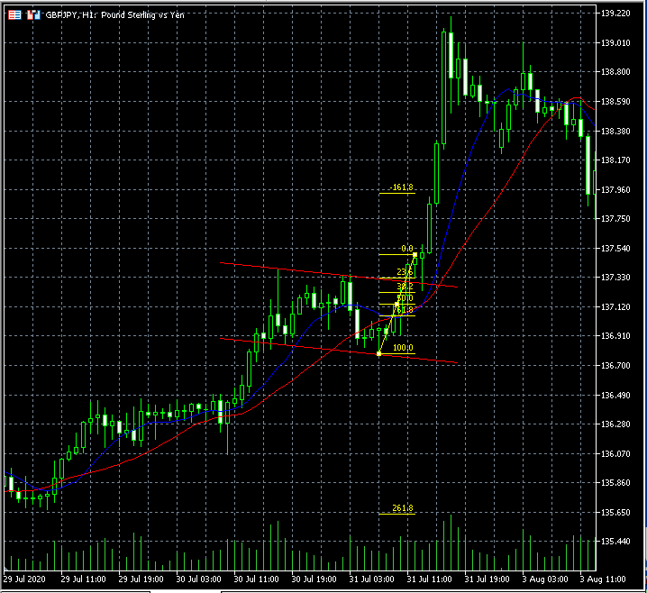
①2022/5/14GBP/JPYＨ1

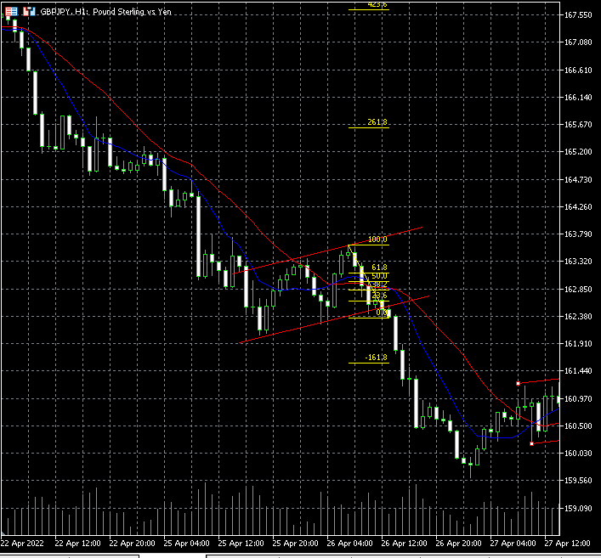

②2022/5/14GBP/JPYＨ1
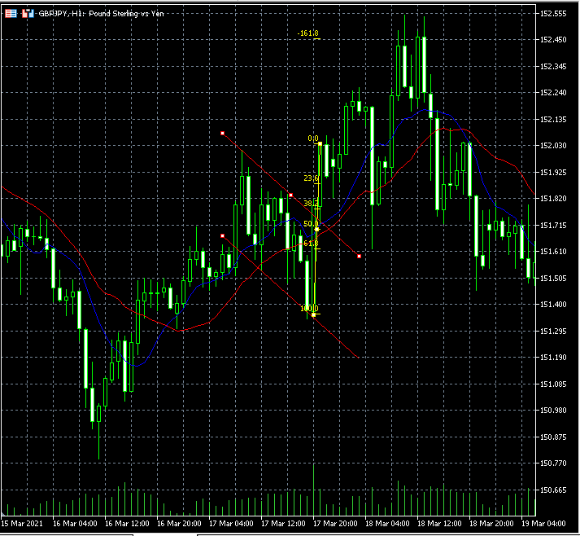

③2022/5/14GBP/JPYＨ1

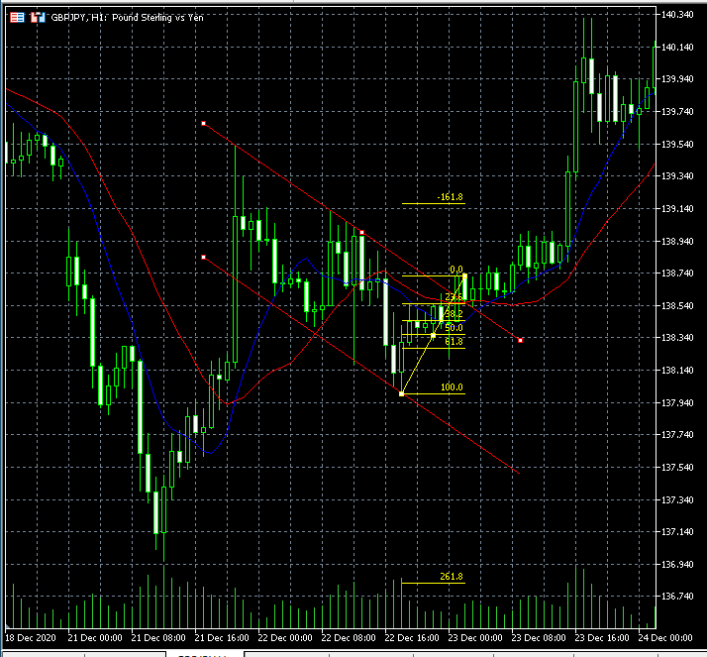

④2022/5/14GBP/JPYＨ1

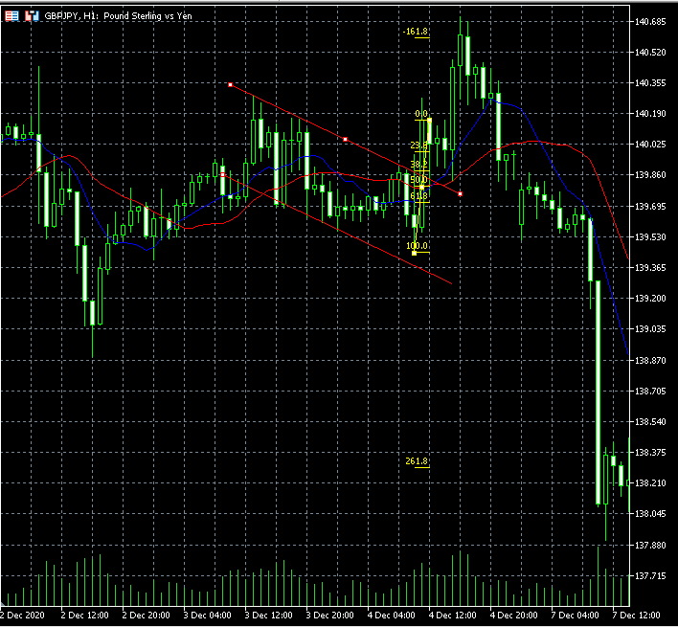

2022/5/14GBP/JPYＨ１

